상품제안서
엔보우 메탈 C타입 OTG USB C03(8~64GB) | 상품코드: S24472

 |  |  |  |  |  |  | 02-713-8555 | www.synergygift.co.kr
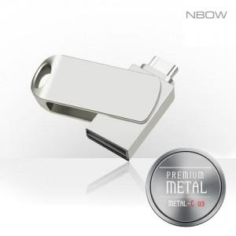

【상세/제작정보】 | <p><span style="font-size: 14pt;"></span></p><p><span style="font-size: 14pt;">※ 싸바리케이스 추가시 개당 850원(VAT별도) 발생 됩니다.</span></p>

【인쇄/포장옵션】 | 레이저 / 포장지포장

【공급단가】 | 수량 | 50~ | 100~ | 300~ | 1,000~ | 5,000~
*VAT별도 | 8GB | 5,290원 | 5,210원 | 5,080원 | 4,870원 | 4,740원
 | 16GB | 6,310원 | 6,210원 | 6,050원 | 5,800원 | 5,650원
 | 32GB | 7,100원 | 6,980원 | 6,810원 | 6,520원 | 6,350원
 | 64GB | 8,220원 | 8,090원 | 7,890원 | 7,560원 | 7,360원

【상품 URL】 | https://www.synergygift.co.kr:443/src/goods_detail.php?gdno=24472

